상품제안서
[알로코리아] 듀얼덴티 음파 전동칫솔 ATA1S | 상품코드: F31591

 |  |  |  |  |  |  | 02-412-0044 | www.easy1.co.kr
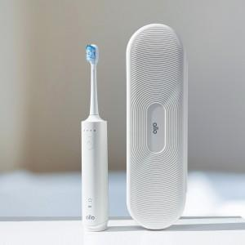

【상세/제작정보】

【인쇄/포장옵션】 | 레이저 / 포장지포장

【공급단가】 | 수량 | 30~ | 50~ | 100~ | 300~ | 500~
*VAT별도 | 단가 | 36,900원 | 36,270원 | 35,630원 | 34,990원 | 34,360원

【상품 URL】 | http://www.easy1.co.kr/src/goods_detail.php?gdno=31591

